图标分析
 | 净利润 | 经营现金流净额
19981231 | 147亿 | #N/A
19991231 | 216亿 | #N/A
20001231 | 255亿 | 443亿
20011231 | 342亿 | 042亿
20021231 | 393亿 | 435亿
20031231 | 609亿 | 942亿
20041231 | 854亿 | 976亿
20051231 | 1169亿 | 1694亿
20061231 | 1574亿 | 2105亿
20071231 | 2966亿 | 1743亿
20081231 | 4001亿 | 5247亿
20091231 | 4553亿 | 4224亿
20101231 | 5340亿 | 6201亿
20111231 | 9250亿 | 10149亿
20121231 | 14008亿 | 11921亿
20131231 | 15965亿 | 12655亿
20141231 | 16269亿 | 12633亿
20151231 | 16455亿 | 17436亿
20161231 | 17931亿 | 37451亿
 | 销售商品、提供劳务收到的现金 | 营业收入
19981231 | #N/A | 628亿
19991231 | #N/A | 891亿
20001231 | 1323亿 | 1114亿
20011231 | 1800亿 | 1618亿
20021231 | 2289亿 | 1835亿
20031231 | 3058亿 | 2401亿
20041231 | 3646亿 | 3010亿
20051231 | 4977亿 | 3931亿
20061231 | 6141亿 | 4896亿
20071231 | 7438亿 | 7237亿
20081231 | 11275亿 | 8242亿
20091231 | 11756亿 | 9670亿
20101231 | 14939亿 | 11633亿
20111231 | 23659亿 | 18402亿
20121231 | 28912亿 | 26455亿
20131231 | 33234亿 | 30922亿
20141231 | 33385亿 | 31574亿
20151231 | 37083亿 | 32660亿
20161231 | 61013亿 | 38862亿

 | 营业收入 | 营业成本 | 销售费用 | 营业利润
19981231 | 628亿 | 077亿 | 056亿 | 219亿
19991231 | 891亿 | 129亿 | 102亿 | 354亿
20001231 | 1114亿 | 197亿 | 135亿 | 446亿
20011231 | 1618亿 | 288亿 | 228亿 | 610亿
20021231 | 1835亿 | 341亿 | 308亿 | 649亿
20031231 | 2401亿 | 477亿 | 365亿 | 976亿
20041231 | 3010亿 | 535亿 | 377亿 | 1488亿
20051231 | 3931亿 | 687亿 | 476亿 | 1919亿
20061231 | 4896亿 | 791亿 | 579亿 | 2487亿
20071231 | 7237亿 | 872亿 | 560亿 | 4525亿
20081231 | 8242亿 | 800亿 | 532亿 | 5390亿
20091231 | 9670亿 | 951亿 | 621亿 | 6076亿
20101231 | 11633亿 | 1053亿 | 677亿 | 7161亿
20111231 | 18402亿 | 1551亿 | 720亿 | 12336亿
20121231 | 26455亿 | 2044亿 | 1225亿 | 18831亿
20131231 | 30922亿 | 2194亿 | 1858亿 | 21792亿
20141231 | 31574亿 | 2339亿 | 1675亿 | 22103亿
20151231 | 32660亿 | 2538亿 | 1485亿 | 22159亿
20161231 | 38862亿 | 3410亿 | 1681亿 | 24266亿
20170930

简化模型
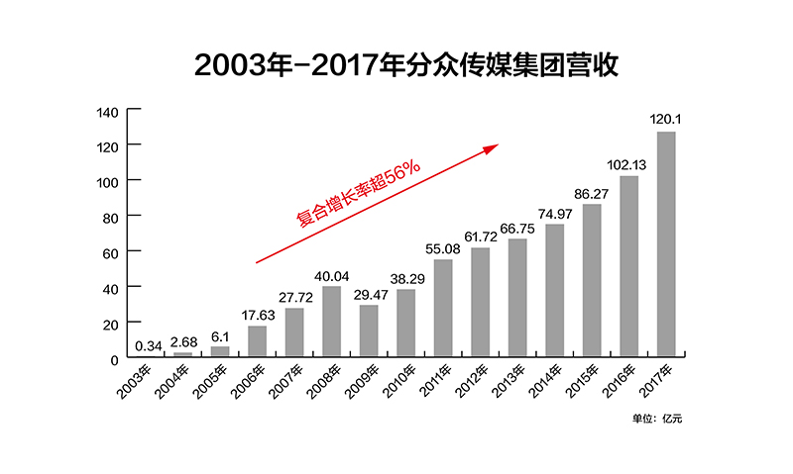
年份 | 股本 | 本年度分红 | 营业收入 | 营业成本 | 毛利润 | 净利润(承诺) | 净利润 | 净利润率 | 分红率 | 7 | 12.5 | 最低价 | 最高价 | 最小市值 | 最大市值
2014 | 302亿 |  | 7497亿 |  |  |  | 2415亿 | 32.21% |  | 16904亿 | 30185亿 | 5.18 | 10.79 | 1566亿 | 3262亿
2015 | 4368亿 | 1092亿 | 8627亿 | 2540亿 | 70.56% | 2958亿 | 3389亿 | 39.28% | 32.22% | 23724亿 | 42364亿 | 7.15 | 62.34 | 31234亿 | 272327亿
2016 | 8737亿 | 3565亿 | 10213亿 | 3019亿 | 70.44% | 3422亿 | 4451亿 | 43.58% | 80.08% | 31158亿 | 55640亿 | 13.45 | 42.06 | 117510亿 | 367471亿
2017 | 12232亿 | 1223亿 | 12014亿 | 3277亿 | 72.72% | 3923亿 | 6005亿 | 49.98% | 20.37% | 42033亿 | 75059亿 | 8.31 | 15.19 | 101644亿 | 185798亿
2018 | 14678亿 |  |  |  |  |  | 6005亿 |  |  | 42033亿 | 75059亿 | 5.11 | 15.55 | 75004亿 | 228241亿

